交通安全お守
交通安全守申込書

交通安全守をご希望の方は、当申込用紙にご記入の上、ご提出下さい。

①記入要領：以下の表に会社名、車体番号を記入
②提出方法：祈祷申込書と合わせて、指定メールアドレスへ送付
③初 穂 料：1,000円/個 ※価格が変更しました

※下記用紙より車の台数が多い場合は本書をコピーの上ご利用下さい。
※お守りのみのご予約はできません。新春祈祷に合わせましてお申し込み下さい。お守りのみ
をお求めになる場合は社頭にてお申し付けください。

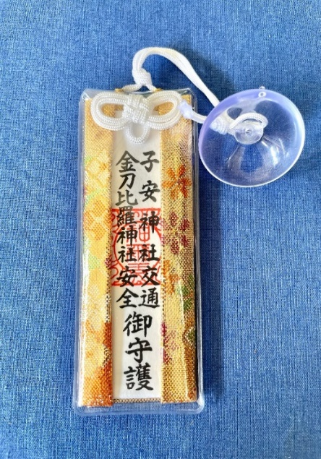
表 | 裏
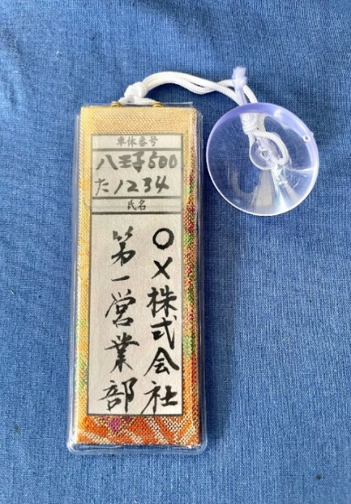

会社名 |  | お守への名入れ
 |  | ○を付ける | 有 | 無

車体番号

 |  | 合計 |  | 個

